상품제안서
측면 하드양장 (HS-81-01) | 상품코드: S22471

 |  |  |  |  |  |  | 02-713-8555 | www.synergygift.co.kr
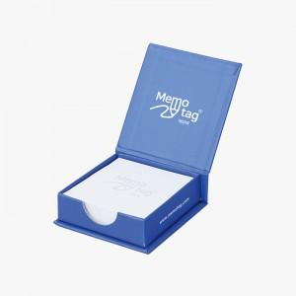 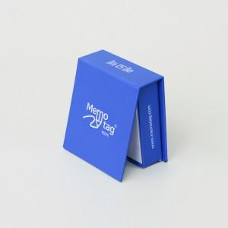 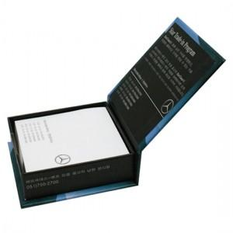

【상세/제작정보】 | <span style="font-size: 14pt;">표지컬러 내지먹1도 무료인쇄 / 내지 색상은 주문시 비고에 기입해주세요</span>

【인쇄/포장옵션】 | 표지컬러내지먹1도 / 포장불가능

【공급단가】 | 수량 | 100~ | 300~ | 500~ | 1,000~ | 3,000~
*VAT별도 | 100매 | 3,510원 | 2,030원 | 1,590원 | 1,460원 | 1,350원
 | 200매 | 3,770원 | 2,280원 | 1,840원 | 1,630원 | 1,520원

【상품 URL】 | https://www.synergygift.co.kr:443/src/goods_detail.php?gdno=22471

